7510A
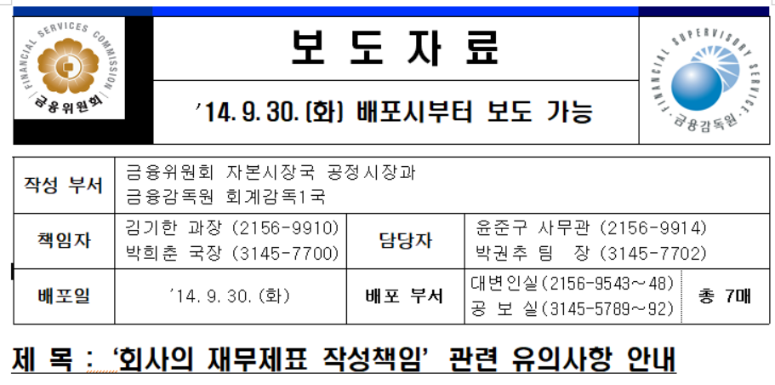
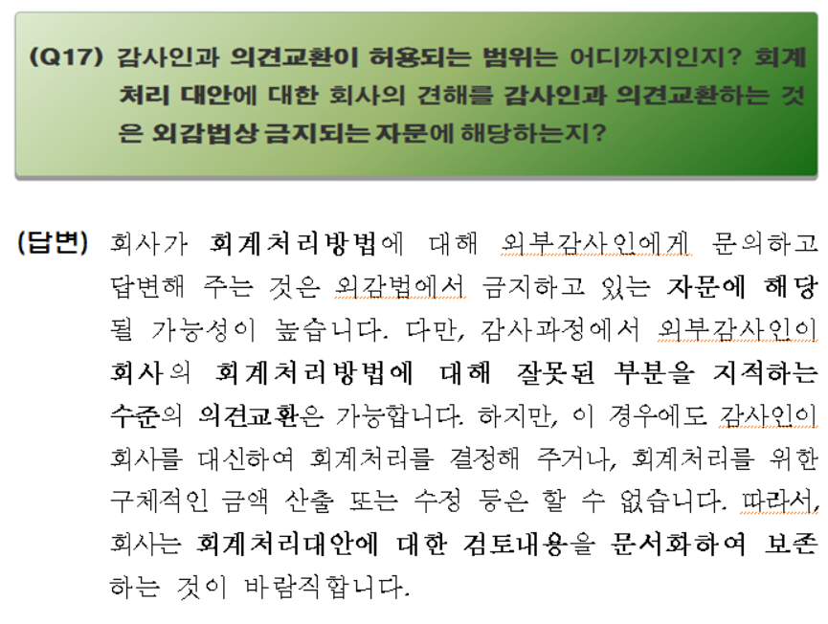
7510A 연결왜곡표시 집계표

연결중요성 금액

연결재무제표 전체 중요성
수행 중요성
명백하게 경미하다고 간주될 왜곡표시 금액

연결미수정 왜곡표시의 집계

연결재무상태표/손익계산서 왜곡표시 |  |  |  |  |  |  |  |  |  | (단위: XX)
번호 | 관련 조서 | 계정과목 | 왜곡표시 금액: 차변 / (대변)
 |  |  | 자산 |  | 부채 |  | 자본 | 당기손익에 대한 영향
 |  |  | 유동 | 비유동 | 유동 | 비유동 |  | 영업손익 | 영업외손익 | 법인세비용
1 |  | 매출채권 | (1,000)
 |  | 매출 |  |  |  |  |  | 1,000
 |  | 이연법인세부채 |  |  | 250
 |  | 법인세비용 |  |  |  |  |  |  |  | (250)

2

3

4

연결미수정 왜곡표시 합계 |  |  | (1,000) | - | 250 | - | - | 1,000 | - | (250) | OK

연결미수정 왜곡표시 요약 |  |  | 자산 | (1,000) | 과소(과대) 계상 |  |  | 세전이익 | 1,000 | 과대(과소) 계상
 |  |  | 부채 | 250 | 과대(과소) 계상 |  |  | 당기순이익 | 750 | 과대(과소) 계상
 |  |  | 순자산 | (750) | 과대(과소) 계상

연결현금흐름표 왜곡표시 |  |  |  |  | (단위: XX)
번호 | 관련 조서 | 현금흐름표 과목 | 현금흐름 왜곡표시 금액: 과대 / (과소)
 |  |  | 영업 | 투자 | 재무
1

현금흐름 왜곡표시 합계

연결주석 왜곡표시 |  |  |  |  | (단위: XX)
번호 | 관련 조서 | 주석 번호 | 관련 항목 |  | 과대/(과소) 금액 | 왜곡표시에 대한 설명
1 |  |  | 특수관계자 A 매출 |  | 30,000,000

수정된 왜곡표시

※ 이 표는 감사인이 감사 과정에서 회사의 회계처리 중 잘못된 부분을 지적하고 회사가 구체적인 금액을 산출하여 수정한 경우 수정된 왜곡표시를 집계하는 용도로 사용할 수 있습니다. 감사인이 회사를 대신하여 회계처리를 결정해 주거나 회계처리를 위한 구체적인 금액 산출 또는 수정을 하여서는 안 되며 따라서 이 표를 회사에 제시하여서는 안 됩니다.
 |  |  |  |  |  |  |  |  |  | (단위: XX)
번호 | 관련 조서 | 계정과목 | 연결왜곡표시 금액: 차변 / (대변)
 |  |  | 자산 |  | 부채 |  | 자본 | 당기손익에 대한 영향
 |  |  | 유동 | 비유동 | 유동 | 비유동 |  | 영업손익 | 영업외손익 | 법인세비용
1

2

3

4

수정 왜곡표시 합계 |  |  | - | - | - | - | - | - | - | - | OK

(https://www.korea.kr/news/pressReleaseView.do?newsId=155997268)

